VIDEO
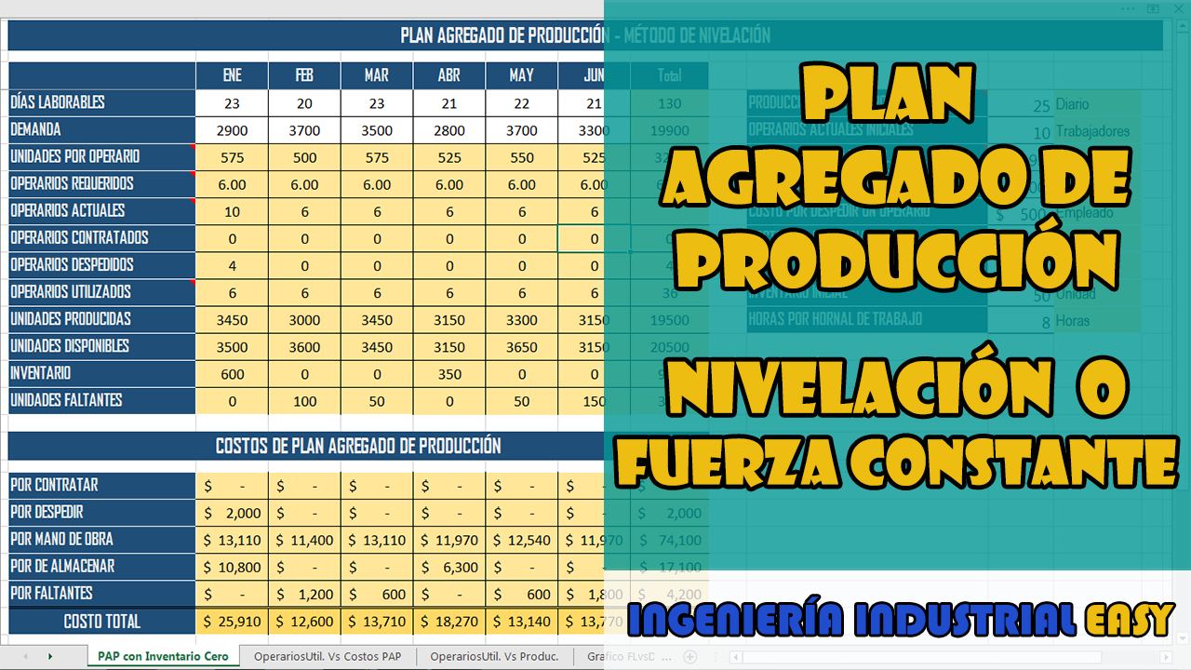

OperariosUtil. Vs Costos PAP
PAP - Modelo de Persecusión Inventario Cero
 | Costo PAP mensual | OPERARIOS UTILIZADOS
ENE | $ 25,910 | 6
FEB | $ 12,600 | 6
MAR | $ 13,710 | 6
ABR | $ 18,270 | 6
MAY | $ 13,140 | 6
JUN | $ 13,770 | 6

OperariosUtil. Vs Produc.
PAP - Modelo de Persecusión Inventario Cero
 | Unidades Producidas | OPERARIOS UTILIZADOS
ENE | 3450 | 6
FEB | 3000 | 6
MAR | 3450 | 6
ABR | 3150 | 6
MAY | 3300 | 6
JUN | 3150 | 6

Grafico FLvsDvsUP
PAP - Modelo de Persecusión Inventario Cero
 | Operarios | demanda | Unidades Producidas
 | 6.00 | 2900 | 3450
 | 6.00 | 3700 | 3000
 | 6.00 | 3500 | 3450
 | 6.00 | 2800 | 3150
 | 6.00 | 3700 | 3300
 | 6.00 | 3300 | 3150

